Sheet1
令和４年度 尚志館高等学校 調査書・受験者名簿 作成マニュアル
＜調査書の作成＞
① | 鹿児島県私立中学高等学校協会のHPより、
 | 「資料ダウンロード」から「統一調査書入力フォーム」をダウンロードしてください。
 | または、本校HP内の | 受験生の方へ |  | からもダウンロードできます。
 |  | 案内・調査書ダウンロード
 | なお、本校にお送りいただきます、受験者名簿の様式「namelist22」は上記の本校HP内よりダウンロードを
 | お願いします。

＜受験者名簿の作成＞
① | 「統一調査書入力フォーム」入力後、
 | ②氏名・生年月日・入卒 |  | のシートの受験生入力箇所（□枠部分）をコピー後、

 | 「namelist22」内の | ②【貼】氏名・生年月日・入卒 |  |  | に貼つけてください。

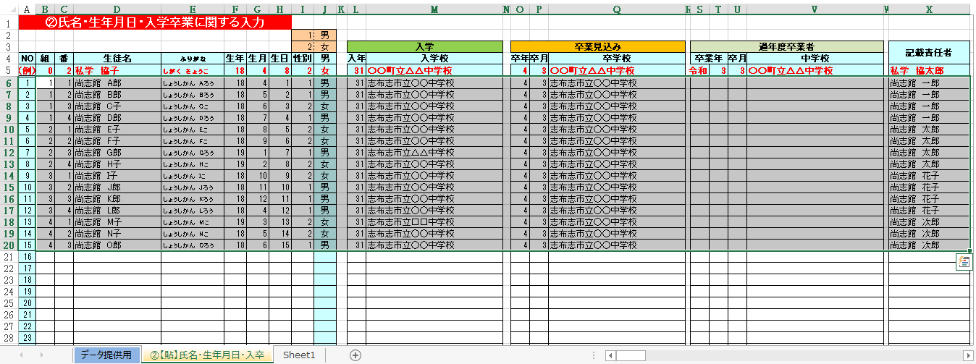

② | ②【貼】氏名・生年月日・入卒 |  | のデータが | データ提供用 |  | に反映されますので、
 | ○印欄の受験学科並びに専願・第２専願の有無を選択または入力してください。
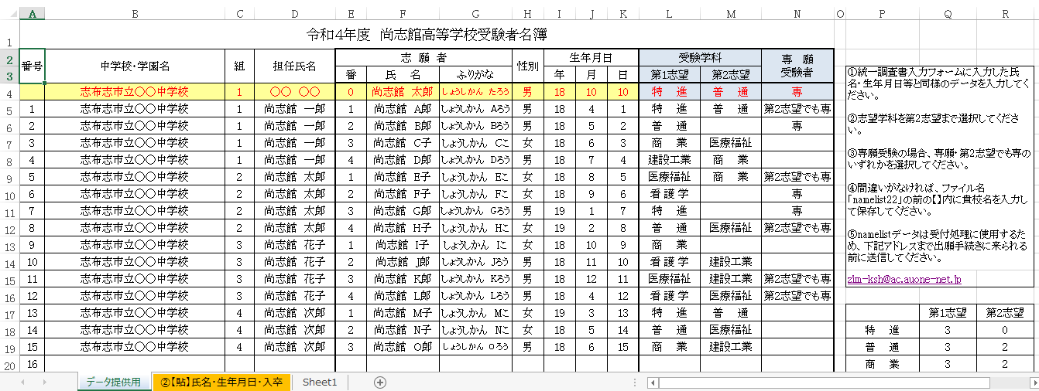

③ | 間違いがなければ、ファイル名「namelist22」の前の【】内に貴校名を入力して保存してください。

④ | namelistデータは受付処理に使用するため、下記アドレスまで出願手続きに来られる前までに送信してください。

 | 送信先メールアドレス zim-ksh@ac.auone-net.jp

